2FN
PEDIDO
IdPedido | Fecha | IdCliente | NomCliente
123 | 2007-04-23 | 010 | E.Metálicas
246 | 2007-05-15 | 020 | M.Soldadura |  | YA ESTA EN 2FN
280 | 2007-06-04 | 010 | E. Metálicas
PK

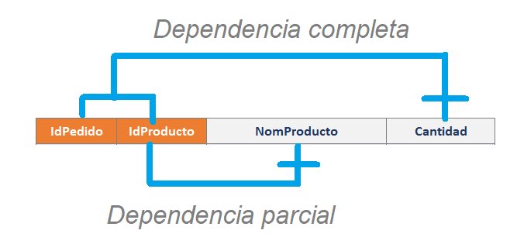
DETALLE-PEDIDO
IdPedido | IdProducto | NomProducto | Cantidad
123 | P2 | Lic. Contab | 20
123 | P4 | Lic Planilla y RRHH | 5
123 | P9 | Mantenimiento Anual P2 | 1
246 | P2 | Lic. Contab | 10
246 | P9 | Mantenimiento Anual P2 | 1
280 | P8 | Mantenimiento Anual P4 | 1
280 | P12 | Lotus Notes | 5
PK

DETALLE-PEDIDO |  |  |  | PRODUCTO
IdPedido | IdProducto | Cantidad |  | IdProducto | NomProducto
123 | P2 | 20 |  | P2 | Lic. Contab
123 | P4 | 5 |  | P4 | Lic Planilla y RRHH
123 | P9 | 1 |  | P9 | Mantenimiento Anual P2
246 | P2 | 10 |  | P8 | Mantenimiento Anual P4
246 | P9 | 1 |  | P12 | Lotus Notes
280 | P8 | 1 |  | PK
280 | P12 | 5
PK

3FN
DETALLE-PEDIDO |  |  |  | PRODUCTO
IdPedido | IdProducto | Cantidad |  | IdProducto | NomProducto
123 | P2 | 20 |  | P2 | Lic. Contab
123 | P4 | 5 |  | P4 | Lic Planilla y RRHH
123 | P9 | 1 |  | P9 | Mantenimiento Anual P2
246 | P2 | 10 |  | P8 | Mantenimiento Anual P4
246 | P9 | 1 |  | P12 | Lotus Notes
280 | P8 | 1
280 | P12 | 5
PK

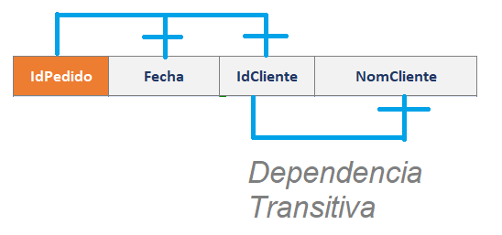
PEDIDO
IdPedido | Fecha | IdCliente | NomCliente
123 | 2007-04-23 | 010 | E.Metálicas
246 | 2007-05-15 | 020 | M.Soldadura
280 | 2007-06-04 | 010 | E. Metálicas
PK

PEDIDO |  |  |  | CLIENTE
IdPedido | Fecha | IdCliente |  | IdCliente | NomCliente
123 | 2007-04-23 | 010 |  | 010 | E.Metálicas
246 | 2007-05-15 | 020 |  | 020 | M.Soldadura
280 | 2007-06-04 | 010 |  | 010 | E. Metálicas
PK |  |  |  | PK

